상품제안서
[제로마크] 슬림녹차물병 400ml | 상품코드: F30896

 |  |  |  |  |  |  | 02-412-0044 | www.easy1.co.kr
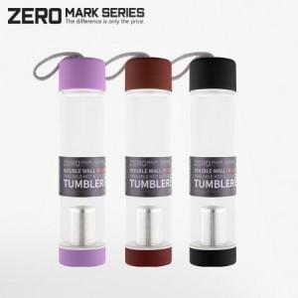

【상세/제작정보】 | -입수량:50개 / 택배비: 5500원

【인쇄/포장옵션】 | 실크 / 포장지포장

【공급단가】 | 수량 | 100~ | 300~ | 500~ | 1,000~ | 3,000~
*VAT별도 | 단가 | 4,870원 | 4,790원 | 4,680원 | 4,560원 | 4,480원

【상품 URL】 | https://easy1.co.kr:443/src/goods_detail.php?gdno=30896

